5
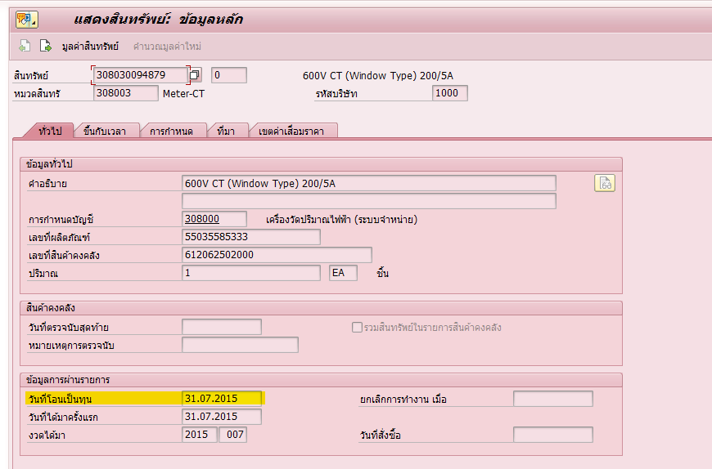
PRD900
 | ZMMIME023 | โปรแกรมเปลี่ยนค่า Batch master เป็น USED เมื่อเริ่มคิดค่าเสื่อม
 | Material Code | 591048620200
 | Serail No. | LC20-4323

ปัญหา | ทำไม Material doc. 4907712396 จึงตัดจ่ายด้วย NEW ซึ่งมีการโอนเป็นสินทรัพย์แล้ว

Investigation
06.01.2022 | มีการตัดจ่าย 281 เข้างานด้วย NEW
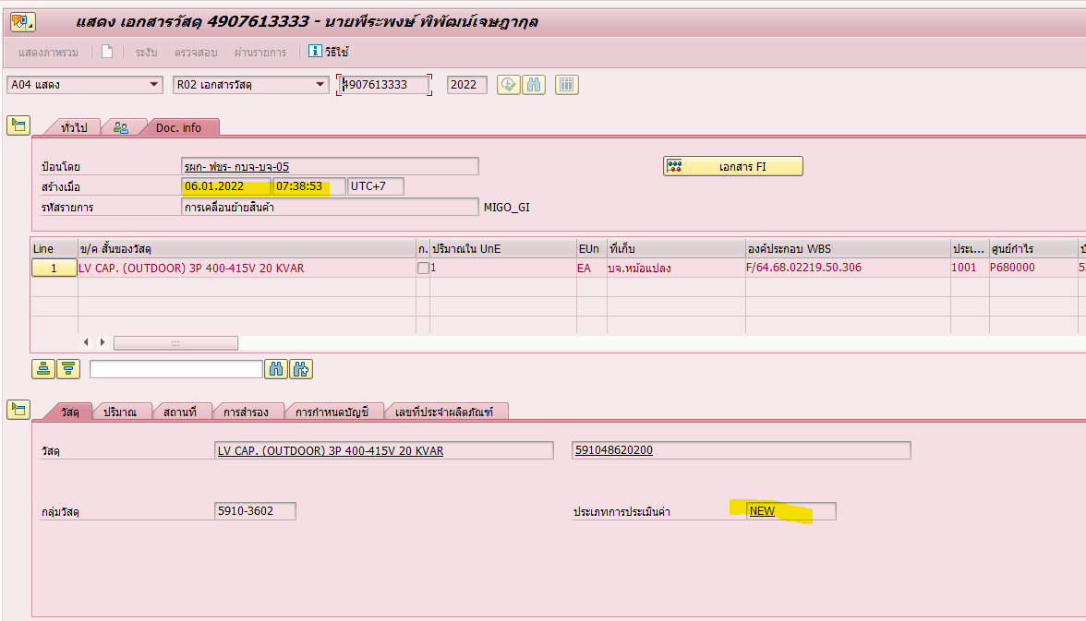

28.02.2022 | มีการโอนเป็นสินทรัพย์
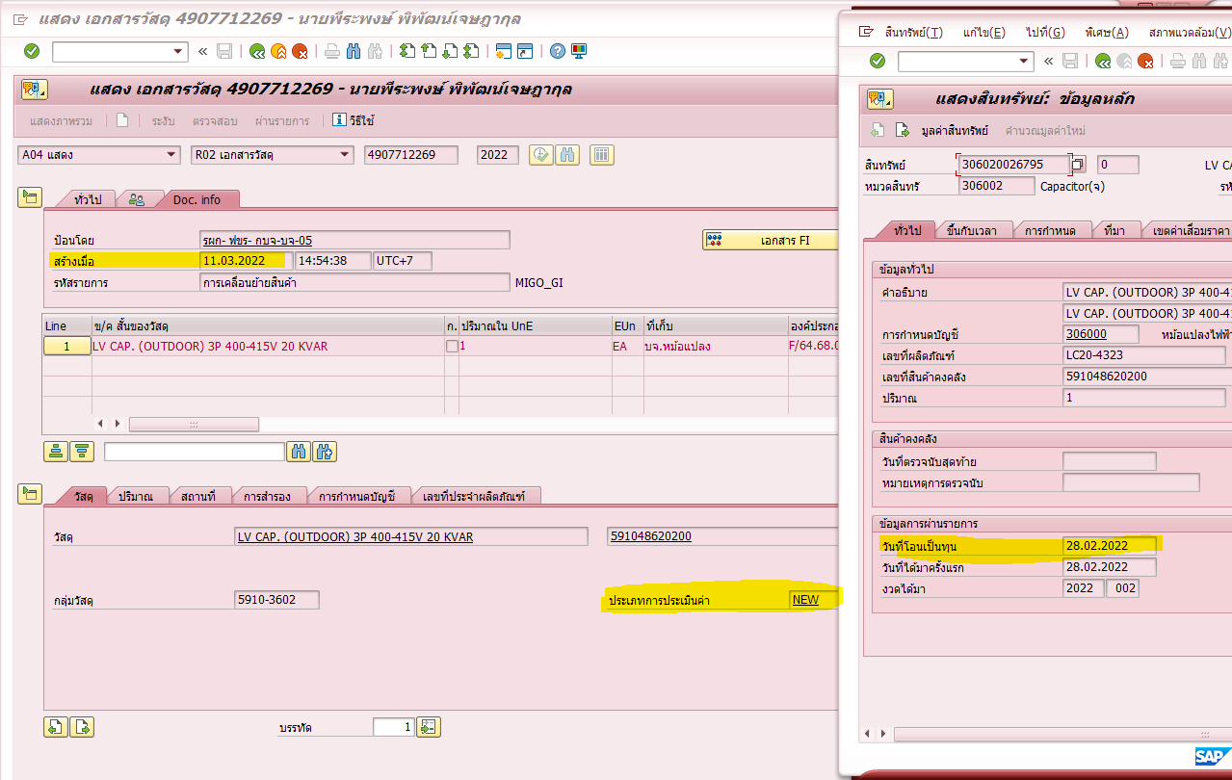

03.03.2022 | เปลี่ยน Batch จาก New -> USED
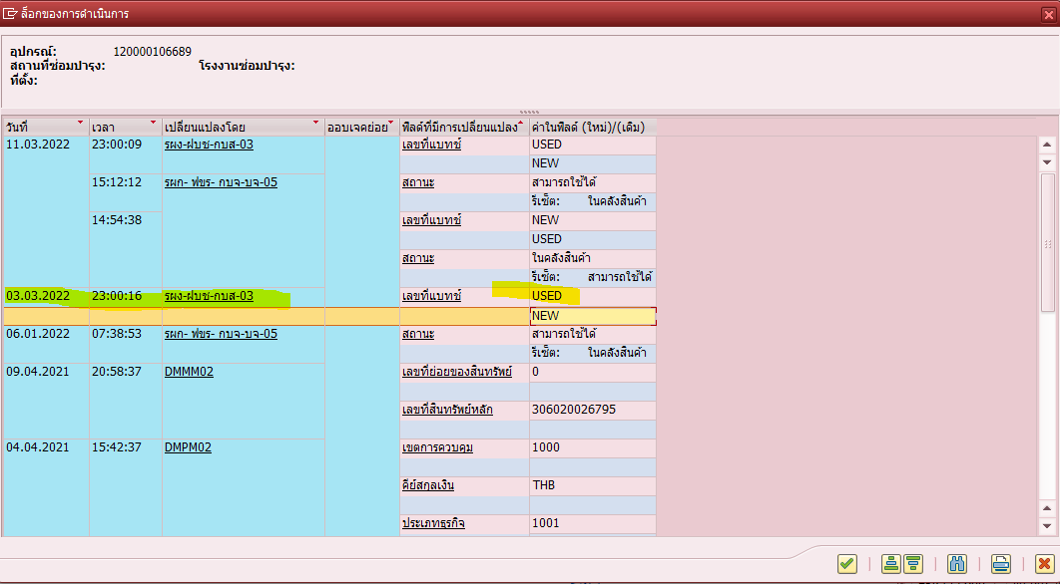

11.03.2022 | มีการยกเลิกเอกสาร 4907613333 ด้วย 4907712249 จึงทำให้ Batch = New อีกครั้ง
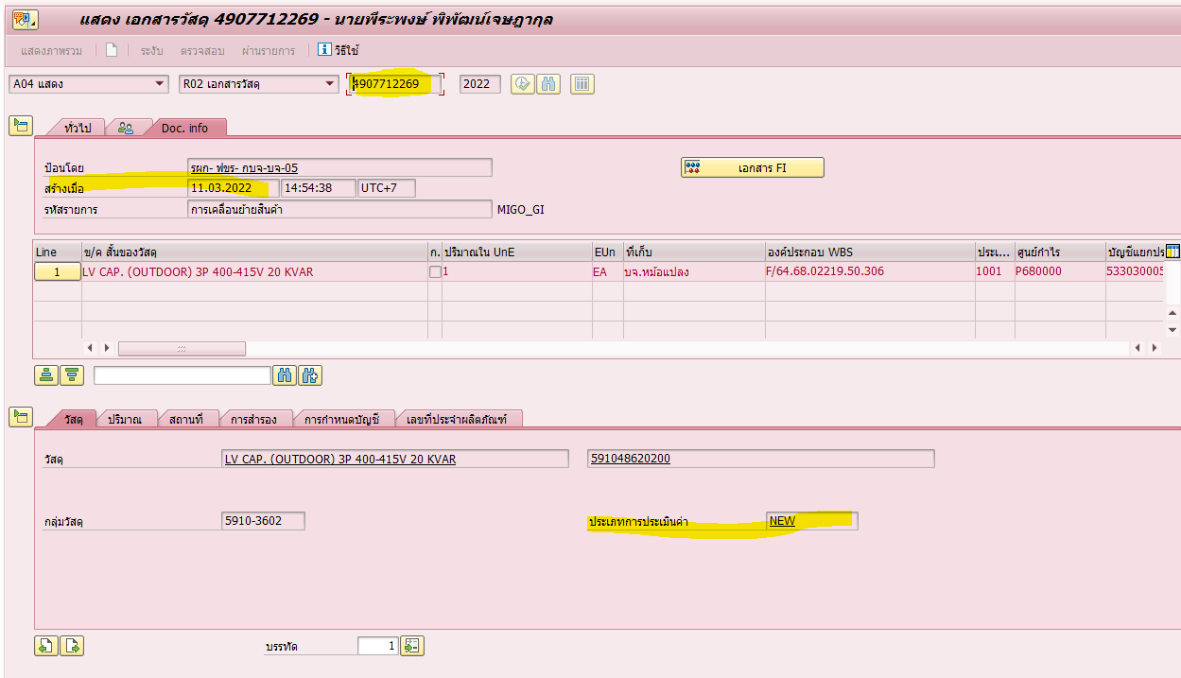

สาเหตุ: | เกิดจากการยกเลิกเอกสารระบบจึงยึด Batch หลักจากเอกสารต้นฉบับคือ NEW
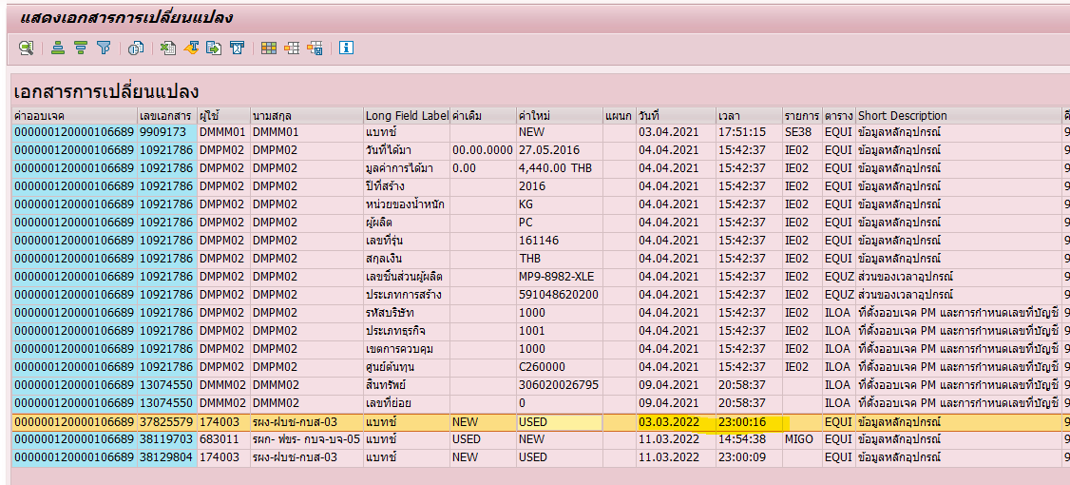

แนวทางแก้ไข
1 | ยกเลิกเอกสาร 4907712369
2 | ยกเลิกเอกสาร 4907712269
3 | เปลี่ยน Batch = USED
4 | GR ใหม่ด้วย USED ตามข้อมูลเดิมในขั้นตอนที่ 2
5 | GI ใหม่ด้วย USED ตามข้อมูลเดิมในตอนที่ 1

เพิ่มเติม: | เพื่อป้องกันไม่ให้มีการรับ New เข้าคลังหากมีการโอนเป็นสินทรัพย์แล้ว ต้องทำ exist ในการตรวจสอบเพิ่มเติม

